bon de commande 2017-2018
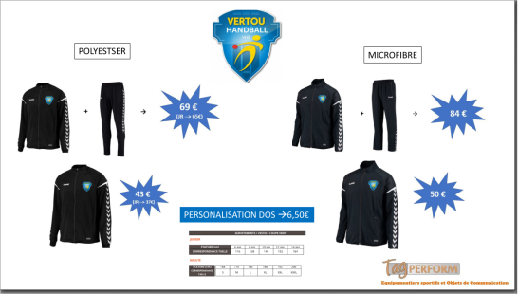


VERTOU HANDBALL |  | Nom: | ……………………………………………..
 |  | Prénom: | ……………………………………………..
21 Rue De La Boissière |  | Adresse : | …………………………………………………
44120 VERTOU |  |  | ……………………………………………….
Téléphone : 06 22 99 36 54
Siret :829 659 705 00018
 |  | Mail :
contact: handball.vertou@orange.fr

Date :

Désignation | Prix unitaire | Quantité | Montant TTC | Taille

Survêtement Authentic charge Club (polyester) noir adulte + logo VHB | 69.00 | 0 | 0.00
Survêtement Authentic charge Club (polyester) noir junior + logo VHB | 65.00 | 0 | 0.00
Veste Authentic charge Club (polyester) noir adulte + logo VHB | 43.00 | 0 | 0.00
Veste Authentic charge Club (polyester) noir junior + logo VHB | 37.00 | 0 | 0.00
Survêtement Authentic charge Club (micro) noir adulte + logo VHB | 84.00 | 0 | 0.00
Veste Authentic charge Club (micro) noir adulte + logo VHB | 50.00 | 0 | 0.00
Personnalisation dans le dos | 6.50 | 0 | 0.00

 | TOTAL € | TTC | 0.00

Règlement : chèque

Règlement : virement

 | Livré le :
Signature :
...

